Testcase
Scenario ID | Test Scenario Name | ID Test Case | Test Case Name | Pre Conditions | Kategori | Data Test | Test Steps | Expected Results | Actual Results | Attachment | Status | Notes
TC_Login | Pengguna dapat login menggunakan data valid | TC_001 | Pengguna Login dengan username dan password benar | Pengguna berhasil masuk ke halaman dashboard | Positive Case | Username : Admin Password : admin123 | 1. Pengguna memasukkan username 2. Pengguna memasukkan password 3. Pengguna click button Login | Berhasil Login ke halaman dashboard | Berhasil Login ke halaman dashboard | 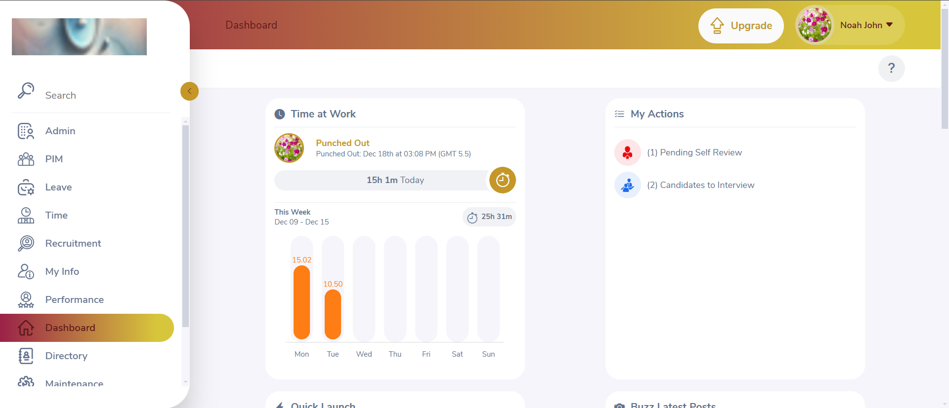 | Passed
TC_Login | Password yang dimasukkan pengguna invisible | TC_002 | Password yang dimasukkan pengguna invisible atau berbentuk bintang (*) | Password invisible | Positive Case | Username : Admin Password : admin123 | 1. Pengguna memasukkan username 2. Pengguna memasukkan password | Password invisible atau berbentuk bintang (*) | Password invisible atau berbentuk bintang (*) | 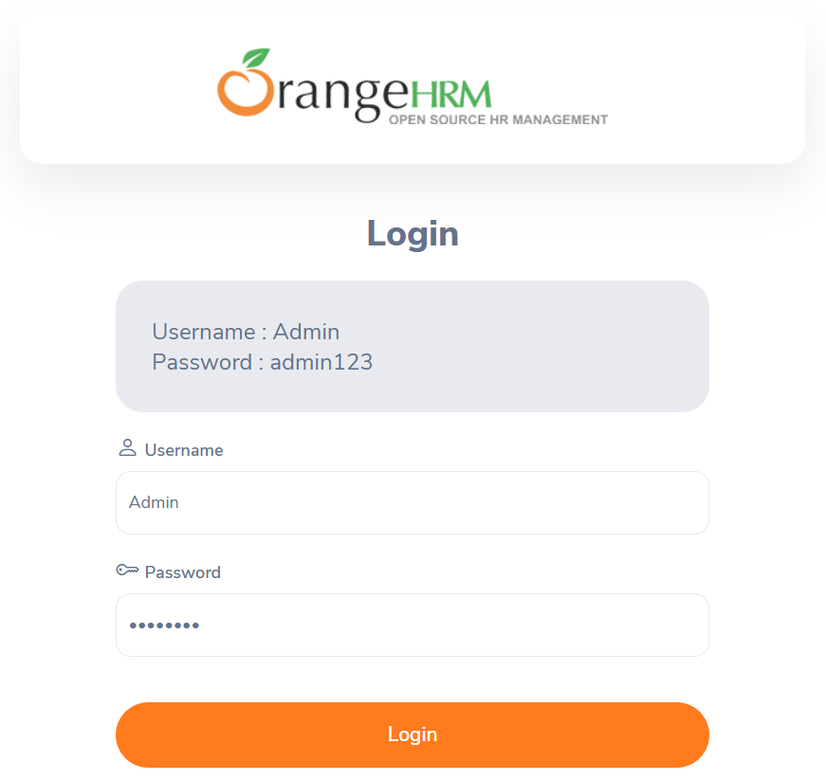 | Passed
TC_Login | Pengguna dapat login dengan data valid tanpa memperhatikan huruf besar atau kecil | TC_003 | Pengguna Login dengan username dengan huruf besar atau kecil | Pengguna berhasil masuk ke halaman dashboard | Positive Case | Username : admin atau ADMIN Password : admin123 | 1. Pengguna memasukkan username 2. Pengguna memasukkan password 3. Pengguna click button Login | Berhasil Login ke halaman dashboard | Berhasil Login ke halaman dashboard |  | Passed
TC_Login | Pengguna dapat login dengan menggunakan password alfanumerik | TC_004 | Pengguna Login dengan menggunakan password alfanumerik | Pengguna berhasil masuk ke halaman dashboard | Positive Case | Username : Admin Password : admin123 | 1. Pengguna memasukkan username 2. Pengguna memasukkan password 3. Pengguna click button Login | Berhasil Login ke halaman dashboard | Berhasil Login ke halaman dashboard |  | Passed
TC_Login | Pengguna tidak dapat login menggunakan data invalid | TC_005 | Pengguna Login dengan username salah | Pengguna berhasil masuk ke halaman dashboard | Negatif Case | Username : Admin Password : adminsaja | 1. Pengguna memasukkan username 2. Pengguna memasukkan password 3. Pengguna click button Login | Gagal Login halaman, auto refresh dan muncul error Invalid credentials | Gagal Login halaman, auto refresh dan muncul error Invalid credentials |  | Passed
TC_Login | Pengguna tidak dapat login menggunakan data invalid | TC_006 | Pengguna Login dengan password salah | Pengguna berhasil masuk ke halaman dashboard | Negatif Case | Username : Malia Password : admin123 | 1. Pengguna memasukkan username 2. Pengguna memasukkan password 3. Pengguna click button Login | Gagal Login halaman, auto refresh dan muncul error Invalid credentials | Gagal Login halaman, auto refresh dan muncul error Invalid credentials | 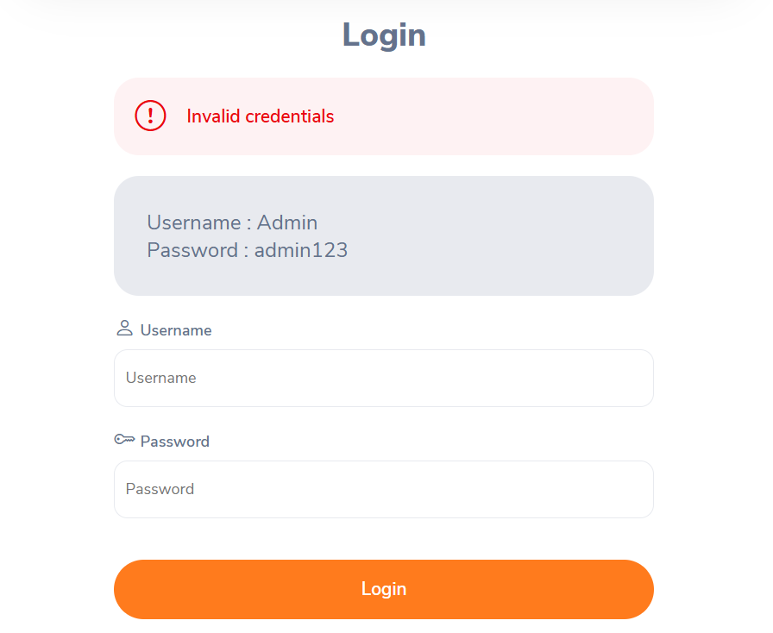 | Passed
TC_Login | Pengguna tidak dapat login jika username atau password kosong | TC_007 | Pengguna Login dengan username kosong | Pengguna berhasil masuk ke halaman dashboard | Negatif Case | Username : - Password : admin123 | 1. Pengguna memasukkan password saja 2. Pengguna click button Login | Garis kolom yang tidak diisi berwarna merah dengan keterangan Required | Garis kolom yang tidak diisi berwarna merah dengan keterangan Required | 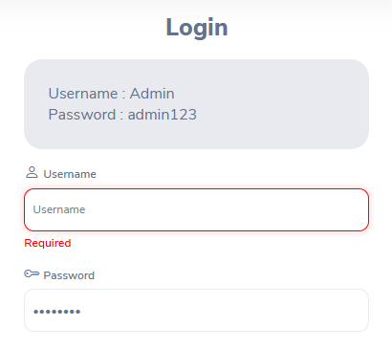 | Passed
TC_Login | Pengguna tidak dapat login jika username atau password kosong | TC_008 | Pengguna Login dengan password kosong | Pengguna berhasil masuk ke halaman dashboard | Negatif Case | Username : Admin Password : - | 1. Pengguna memasukkan username saja 2. Pengguna click button Login | Garis kolom yang tidak diisi berwarna merah dengan keterangan Required | Garis kolom yang tidak diisi berwarna merah dengan keterangan Required | 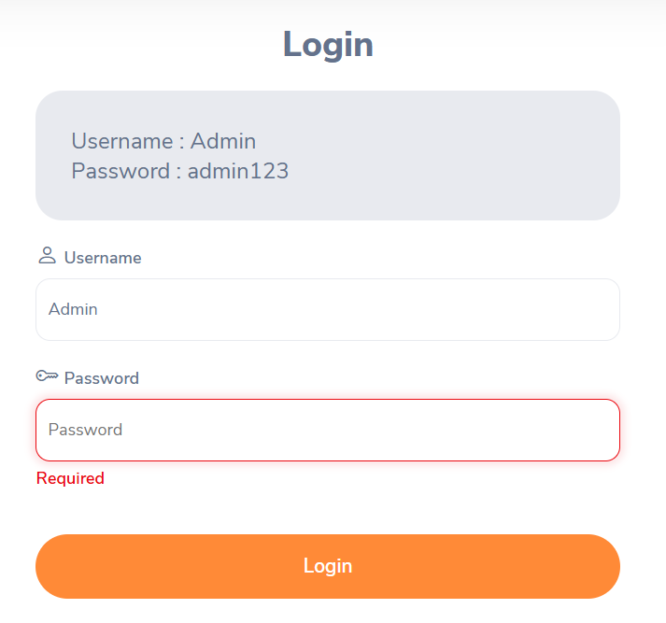 | Passed
TC_Login | Pengguna dapat menuju halaman reset password | TC_009 | Pengguna dapat menuju ke halaman reset password | Pengguna berhasil mereset password | Positive Case | - | 1. Pengguna click Forgot your password | Berhasil masuk ke halaman reset password | Berhasil masuk ke halaman reset password | 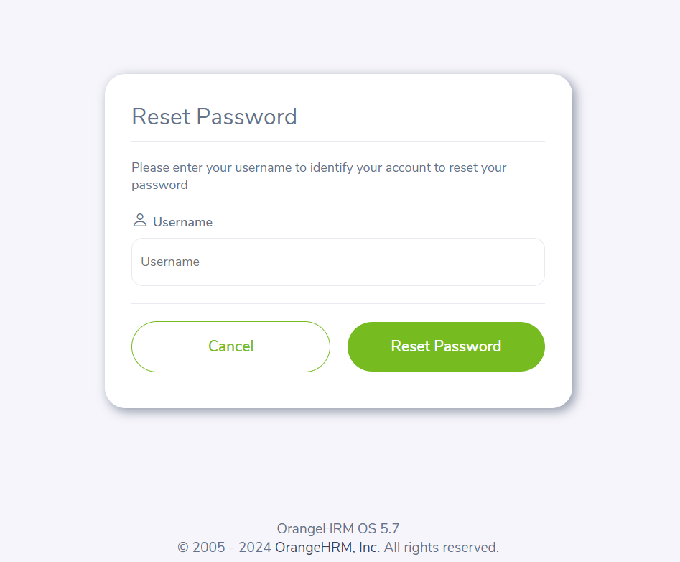 | Passed
TC_Login | Pengguna dapat membatalkan reset password | TC_010 | Pengguna dapat meng-cancel reset password | Pengguna berhasil kembali ke halaman login | Positive Case | Username : Admin | 1. Pengguna memasukkan username 2. Pengguna click button cancel | Berhasil kembali ke halaman login | Berhasil kembali ke halaman login | 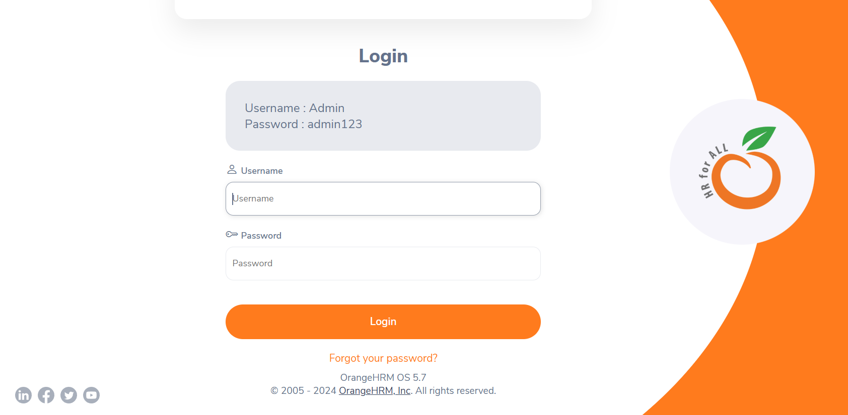 | Passed | tanpa perlu username bisa di cancel
TC_Login | Pengguna dapat mereset password | TC_011 | Pengguna dapat meng-update password jika lupa password | Pengguna berhasil mereset password | Positive Case | Username : Admin | 1. Pengguna memasukkan username 2. Pengguna click button Reset Password | Berhasil mengirimkan link untuk reset password via email | Berhasil mengirimkan link untuk reset password via email | 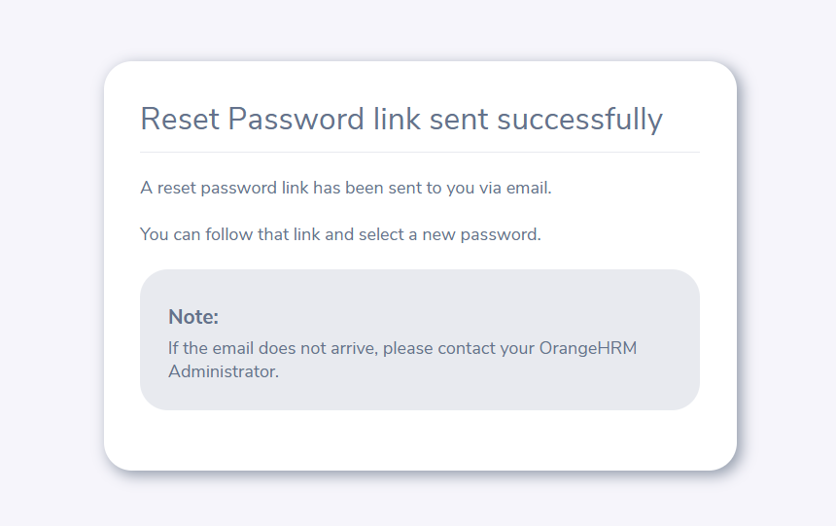 | Passed
TC_Login | Pengguna dapat mengakses website tanpa harus login kembali | TC_012 | Pengguna dapat mengakses website tanpa login ketika belum logout | Pengguna berhasil masuk ke halaman dashboard | Positive Case | - | 1. Pengguna tidak logout dari website 2. Pengguna close tab website 3. Pengguna menuju url website 4. Pengguna auto login ke halaman dashboard | Berhasil auto login ke halaman dashboard | Berhasil auto login ke halaman dashboard |  | Passed
TC_Login | Pengguna bisa memilih logout dari website | TC_013 | Pengguna bisa logout dari website | Pengguna berhasil logout | Positive Case | - | 1. Pengguna click dropdown pada profil 2. Pengguna click Logout | Berhasil logout dan langsung menuju halaman login | Berhasil logout dan langsung menuju halaman login |  | Passed

